Смес Orange
 |  |  | Смесители и душпрограмма Orange
Бренд | Артикул | Фото | Описание | Гарантия | РРЦ, руб. | Штрих-код | НОВИНКИ/ НА ВЫВОД
Серия Orange Steel
Orange/ Германия | M99-008b | 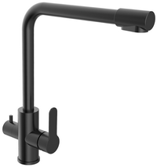 | Orange Steel M99-008b смеситель для кухни 2х1 с возможностью подачи фильтрованной воды. Цвет: чёрный. | 10 лет | 13,290.0 | 4260383678692
Orange/ Германия | M99-008cr | 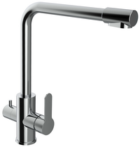 | Orange Steel M99-008cr смеситель для кухни 2х1 с возможностью подачи фильтрованной воды. Цвет: хром | 10 лет | 12,690.0 | 4260383678708
Orange/ Германия | M99-008ni | 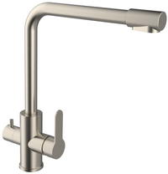 | Orange Steel M99-008ni смеситель для кухни 2х1 с возможностью подачи фильтрованной воды. Цвет: сталь | 10 лет | 10,690.0 | 4260383678715
Orange/ Германия | M99-000ni | 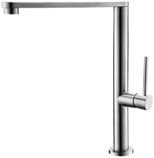 | Orange Steel M99-000ni однозахватный смеситель для кухни с поворотным изливом. Цвет: сталь | 10 лет | 7,390.0 | 4260383678722
Orange/ Германия | M99-009ni | 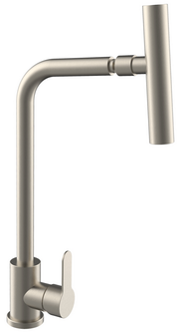 | Orange Steel M99-009ni однозахватный смеситель для кухни с поворотным изливом и подвижным аэратором, позволяющим менять направление струи. Цвет: сталь | 10 лет | 4,690.0 | 4260383678739
Orange/ Германия | M99-005ni | 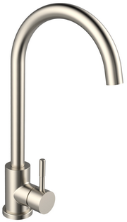 | Orange Steel M99-005ni однозахватный смеситель для кухни с высоким поворотным изливом. Цвет: сталь | 10 лет | 4,690.0 | 4260383678746
Orange/ Германия | M99-006ni | 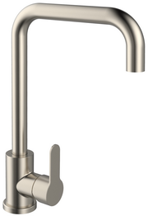 | Orange Steel M99-006ni однозахватный смеситель для кухни с высоким поворотным изливом. Цвет: сталь | 10 лет | 4,690.0 | 4260383678753
Orange/ Германия | M99-011ni |  | Orange Steel M99-011ni однозахватный смеситель для раковины с поворотным изливом без донного клапана. Цвет: сталь | 10 лет | 3,590.0 | 4260383678760
Orange/ Германия | M99-021ni | 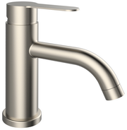 | Orange Steel M99-021ni однозахватный смеситель для раковины без донного клапана. Цвет: сталь | 10 лет | 3,590.0 | 4260383678777
Orange/ Германия | M99-100ni |  | Orange Steel M99-100ni однозахватный смеситель для ванны/душа без душевых аксессуаров. Цвет: сталь | 10 лет | 4,690.0 | 4260383678784
Коллекция PUSH
Orange/ Германия | M01-021cr | 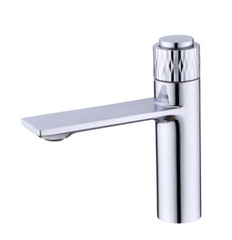 | Orange PUSH M01-021cr Смеситель для раковины с кнопочным управлением | 10 лет | 14,390.0 | 4260383685690 | НОВИНКА
Orange/ Германия | M01-921cr | 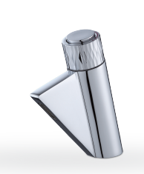 | Orange PUSH M01-921cr Смеситель для раковины с кнопочным управлением | 10 лет | 14,390.0 | 4260383685706 | НОВИНКА
Orange/ Германия | M01-100cr | 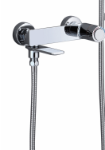 | Orange PUSH M01-100cr Смеситель для ванны/душа с кнопочным управлением | 10 лет | 19,890.0 | 4260383685713 | НОВИНКА
Коллекция PURE
Orange/ Германия | M02-021cr | 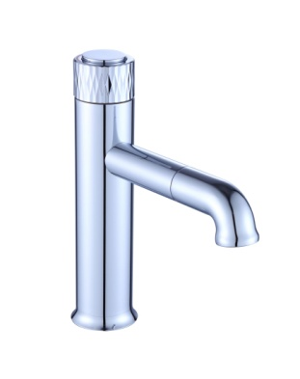 | Orange PURE M02-021cr Смеситель для раковины с кнопочным управлением | 10 лет | 13,290.0 | 4260383685737 | НОВИНКА
Orange/ Германия | M02-100cr | 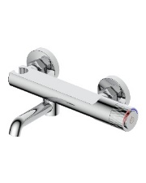 | Orange PURE M02-100cr Смеситель для ванны/душа с кнопочным управлением | 10 лет | 18,790.0 | 4260383685744 | НОВИНКА
Коллекция SOLE
Orange/ Германия | M03-021cr | 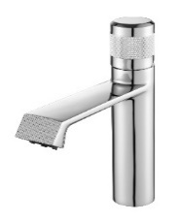 | Orange SOLE M03-021cr Смеситель для раковины с декором | 10 лет | 12,690.0 | 4260383685751 | НОВИНКА
Orange/ Германия | M03-100cr | 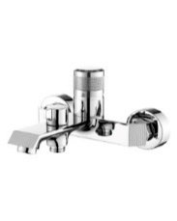 | Orange SOLE M03-100cr Смеситель для ванны/душа с декором | 10 лет | 17,090.0 | 4260383685768 | НОВИНКА
Коллекция LINE
Orange/ Германия | M06-021cr |  | Orange LINE M06-021cr Смеситель для раковины | 10 лет | 12,090.0 | 4260383685775 | НОВИНКА
Orange/ Германия | M06-100cr |  | Orange LINE M06-100cr Смеситель для ванны/душа | 10 лет | 14,390.0 | 4260383685782 | НОВИНКА
Коллекция BERNI
Orange/ Германия | M09-021cr | 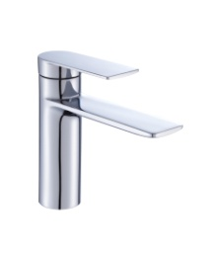 | Orange BERNI M09-021cr Смеситель для раковины | 10 лет | 10,990.0 | 4260383685799 | НОВИНКА
Orange/ Германия | M09-100cr | 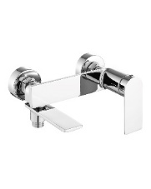 | Orange BERNI M09-100cr Смеситель для ванны/душа | 10 лет | 13,290.0 | 4260383685805 | НОВИНКА
Orange/ Германия | M09-021b | 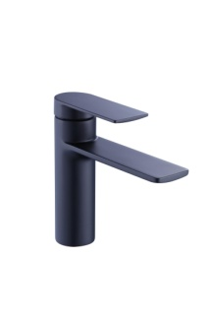 | Orange BERNI M09-021b Смеситель для раковины | 10 лет | 10,990.0 | 4260383685829 | НОВИНКА
Orange/ Германия | M09-100b | 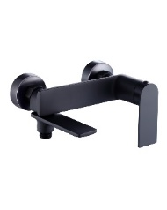 | Orange BERNI M09-100b Смеситель для ванны/душа | 10 лет | 13,290.0 | 4260383685836 | НОВИНКА
Термостаты Orange
Orange/ Германия | T19-021cr | 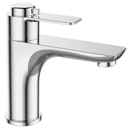 | Orange T19-021cr термостат для умывальника без донного клапана (подходит донный клапан Orange X1-004 cr) | 10 лет | 8,890.0 | 4260383676391
Orange/ Германия | T19-100cr |  | Orange T19-100cr термостат для ванны/душа с керамическим переключателем без аксессуаров | 10 лет | 13,290.0 | 4260383676407
Orange/ Германия | T19-211cr | 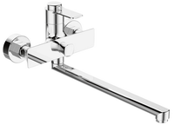 | Orange T19-211cr термостат универсальный с поворотным изливом 350 мм, керамическим дивертором, без аксессуаров | 10 лет | 12,490.0 | 4260383676414
Серия Orange TONY_графит_никель_хром
Orange/ Германия | M54-021gr | 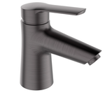 | Orange Tony M54-021gr однозахватный смеситель для раковины без донного клапана (подходит донный клапан Orange X1-004 cr), цвет: графит | 10 лет | 6,490.0 | 4260383675837
Orange/ Германия | M54-100gr |  | Orange Tony M54-100gr однозахватный ванно/душевой смеситель без аксессуаров, цвет: графит | 10 лет | 7,690.0 | 4260383675844
Orange/ Германия | M54-200gr | 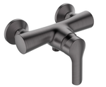 | Orange Tony M54-200gr однозахватный смеситель для душа без аксессуаров, цвет: графит | 10 лет | 7,090.0 | 4260383675851
Orange/ Германия | M54-021ni | 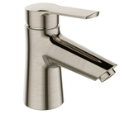 | Orange Tony M54-021ni однозахватный смеситель для раковины без донного клапана (подходит донный клапан Orange X1-004 cr), цвет: никель | 10 лет | 6,490.0 | 4260383675868
Orange/ Германия | M54-100ni |  | Orange Tony M54-100ni однозахватный ванно/душевой смеситель без аксессуаров, цвет: никель | 10 лет | 10,990.0 | 4260383675875 | ВЫВОД
Orange/ Германия | M54-200ni | 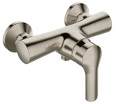 | Orange Tony M54-200ni однозахватный смеситель для душа без аксессуаров, цвет: никель | 10 лет | 7,790.0 | 4260383675882
Orange/ Германия | M54-021cr | 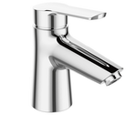 | Orange Tony M54-021cr однозахватный смеситель для раковины, без донного клапана (подходит донный клапан Orange X1-004 cr) | 10 лет | 5,190.0 | 4260383675806
Orange/ Германия | M54-100cr | 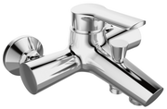 | Orange Tony M54-100cr однозахватный ванно/душевой смеситель без аксессуаров | 10 лет | 6,490.0 | 4260383675813
Orange/ Германия | M54-200cr | 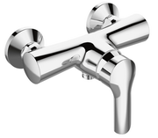 | Orange Tony M54-200cr однозахватный смеситель для душа без аксессуаров | 10 лет | 7,390.0 | 4260383675820 | ВЫВОД
Серия Orange SPLITO (картридж 35 мм, Orange)
Orange/ Германия | M36-021cr | 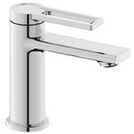 | Orange Splito M36-021cr однозахватный смеситель для раковины без донного клапана (подходит донный клапан Orange X1-004 cr) | 10 лет | 7,690.0 | 4260383676858
Orange/ Германия | M36-100cr | 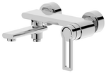 | Orange Splito M36-100cr однозахватный ванно/душевой смеситель, переключение на душ осуществляется поворотом излива, без аксессуаров | 10 лет | 12,490.0 | 4260383676865
Orange/ Германия | M36-200cr | 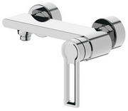 | Orange Splito M36-200cr однозахватный смеситель для душа без аксессуаров | 10 лет | 9,090.0 | 4260383676872
Orange/ Германия | M36-000cr | 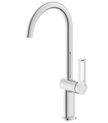 | Orange Splito M36-000cr однозахватный смеситель для кухни c поворотным изливом | 10 лет | 6,490.0 | 4260383676889
Серия Orange Lutz (картридж 25 мм, Orange)_черные_белые_хром
Orange/ Германия | M04-021b | 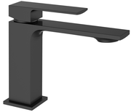 | Orange Lutz M04-021b однозахватный смеситель для раковины без донного клапана. Цвет: чёрный | 10 лет | 9,790.0 | 4260383678807
Orange/ Германия | M04-121b | 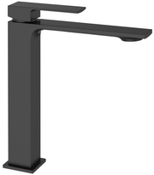 | Orange Lutz M04-121b однозахватный смеситель для накладной раковины без донного клапана. Цвет: чёрный | 10 лет | 13,390.0 | 4260383678814
Orange/ Германия | M04-100b |  | Orange Lutz M04-100b однозахватный смеситель для ванны/душа без аксессуаров. Цвет: чёрный | 10 лет | 11,690.0 | 4260383678821
Orange/ Германия | M04-021w | 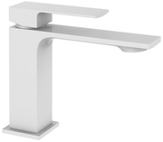 | Orange Lutz M04-021w однозахватный смеситель для раковины без донного клапана. Цвет: белый | 10 лет | 9,790.0 | 4260383678838
Orange/ Германия | M04-121w | 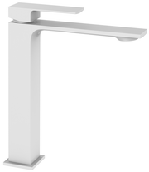 | Orange Lutz M04-121w однозахватный смеситель для накладной раковины без донного клапана. Цвет: белый | 10 лет | 13,390.0 | 4260383678845
Orange/ Германия | M04-100w |  | Orange Lutz M04-100w однозахватный смеситель для ванны/душа без аксессуаров. Цвет: белый | 10 лет | 11,690.0 | 4260383678852
Orange/ Германия | M04-021cr | 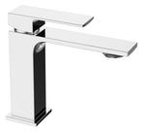 | Orange Lutz M04-021cr однозахватный смеситель для раковины без донного клапана (подходит донный клапан Orange X1-004 cr) | 10 лет | 8,490.0 | 4260383675462
Orange/ Германия | M04-121cr | 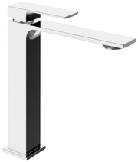 | Orange Lutz M04-121cr однозахватный смеситель для накладной раковины без донного клапана (подходит донный клапан Orange X1-004 cr) | 10 лет | 12,390.0 | 4260383675479
Orange/ Германия | M04-100cr |  | Orange Lutz M04-100cr однозахватный смеситель для ванны/душа без аксессуаров | 10 лет | 10,190.0 | 4260383675486
Orange/ Германия | M04-722b | 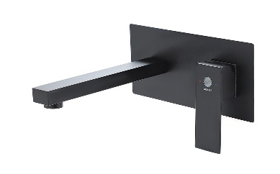 | Orange Lutz M04-722b однозахватный смеситель для раковины скрытого монтажа с внутренней частью | 10 лет | 18,790.0 | 4260383683894
Orange/ Германия | M04-722cr |  | Orange Lutz M04-722cr однозахватный смеситель для раковины скрытого монтажа с внутренней частью | 10 лет | 15,990.0 | 4260383683900
Серия Orange Mari (картридж 40 мм Orange)
Orange/ Германия | M07-000cr | 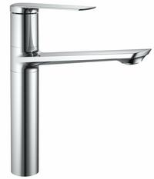 | Orange Mari M07-000cr однозахватный смеситель для кухни или накладной раковины c поворотным изливом | 10 лет | 10,590.0 | 4260383678791 | ВЫВОД
Orange/ Германия | M07-021cr |  | Orange Mari M07-021cr однозахватный смеситель для раковины без донного клапана (подходит донный клапан Orange X1-004 cr) | 10 лет | 6,990.0 | 4260383674434
Orange/ Германия | M07-100cr |  | Orange Mari M07-100cr однозахватный ванно/душевой смеситель, без аксессуаров | 10 лет | 7,190.0 | 4260383674458
Orange/ Германия | M07-200cr |  | Orange Mari M07-200cr однозахватный смеситель для душа, без аксессуаров | 10 лет | 5,690.0 | 4260383674441
Серия FLAT
Orange/ Германия | M12-021cr | 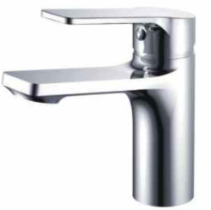 | Orange FLAT M12-021cr Смеситель для раковины | 10 лет | 7,090.0 | 4260383672881 | НОВИНКА
Orange/ Германия | M12-100cr |  | Orange FLAT M12-100cr Смеситель для ванны/душа | 10 лет | 9,290.0 | 4260383685850 | НОВИНКА
Серия Orange Astin (картридж 40 мм Orange)
Orange/ Германия | M21-021cr |  | Orange Astin M21-021cr однозахватный смеситель для раковины без донного клапана (подходит донный клапан Orange X1-004 cr) | 10 лет | 7,090.0 | 4260383670146 | Нет в наличии. Снят с производства
Orange/ Германия | M21-031cr |  | Orange Astin M21-031cr однозахватный смеситель для биде без донного клапана (подходит донный клапан Orange X1-004 cr) | 10 лет | 7,090.0 | 4260383670153 | Нет в наличии. Снят с производства
Orange/ Германия | M21-100cr |  | Orange Astin M21-100cr однозахватный ванно/душевой смеситель, без аксессуаров | 10 лет | 9,690.0 | 4260383670177 | Нет в наличии. Снят с производства
Orange/ Германия | M21-008cr | 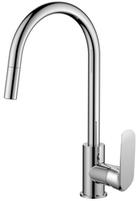 | Orange Astin M21-008cr однозахватный смеситель для кухни с вытяжным изливом | 10 лет | 8,690.0 | 4260383674007 | Нет в наличии. Снят с производства
Серия Orange Otto (картридж 40 мм, Orange)
Orange/ Германия | M22-021cr |  | Orange Otto M22-021cr однозахватный смеситель для раковины без донного клапана (подходит донный клапан Orange X1-004 cr) | 10 лет | 7,790.0 | 4260383670061 | Нет в наличии. Снят с производства
Orange/ Германия | M22-031cr | 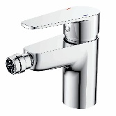 | Orange Otto M22-031cr однозахватный смеситель для биде без донного клапана (подходит донный клапан Orange X1-004 cr) | 10 лет | 7,290.0 | 4260383670078
Orange/ Германия | M22-022cr | 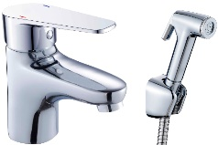 | Orange Otto M22-022cr однозахватный смеситель для раковины с гигиеническим душем | 10 лет | 8,790.0 | 4260383670115
Orange/ Германия | M22-100cr | 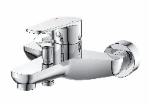 | Orange Otto M22-100cr однозахватный ванно/душевой смеситель с керамическим переключателем, без аксессуаров | 10 лет | 8,690.0 | 4260383670092
Orange/ Германия | M22-200cr |  | Orange Otto M22-200cr однозахватный смеситель для душа без аксессуаров | 10 лет | 8,090.0 | 4260383670085
Orange/ Германия | M22-211cr | 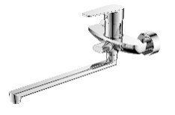 | Orange Otto M22-211cr однозахватный универсальный смеситель с поворотным изливом 350 мм, керамичекий дивертор, без аксессуаров | 10 лет | 10,290.0 | 4260383670108 | Нет в наличии. Снят с производства
Orange/ Германия | M22-000cr | 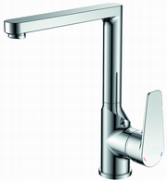 | Orange Otto M22-000cr однозахватный смеситель для кухни, картридж 40 мм Orange | 10 лет | 7,290.0 | 4260383671327 | Нет в наличии. Снят с производства
Orange/ Германия | M22-400cr |  | Orange Otto M22-400cr встраиваемый смеситель для душа, в комплекте внутренняя и наружная части | 10 лет | 4,390.0 | 4260383670047
Orange/ Германия | M22-500cr |  | Orange Otto M22-500cr встраиваемый смеситель для ванны/душа, в комплекте внутренняя и наружная части | 10 лет | 5,190.0 | 4260383682651
Серия Orange Flipo (картридж 40 мм, Orange)
Orange/ Германия | M23-021cr |  | Orange FLIPO M23-021cr однозахватный смеситель для раковины без донного клапана (подходит донный клапан Orange X1-004 cr) | 10 лет | 6,490.0 | 4260383671907
Orange/ Германия | M23-100cr |  | Orange FLIPO M23-100cr однозахватный ванно/душевой смеситель без аксессуаров | 10 лет | 7,690.0 | 4260383671938
Orange/ Германия | M23-200cr |  | Orange FLIPO M23-200cr однозахватный смеситель для душа без аксессуаров | 10 лет | 6,390.0 | 4260383671945
Orange/ Германия | M23-009cr |  | Orange Flipo M23-009cr однозахватный смеситель для кухни с вытяжным изливом | 10 лет | 10,090.0 | 4260383674106 | Нет в наличии. Снят с производства
Orange/ Германия | M23-400cr |  | Orange FLIPO M23-400cr встраиваемый смеситель для душа, комплект внутренняя + наружная части | 10 лет | 4,390.0 | 4260383671891 | Нет в наличии. Снят с производства
Серия Orange Merci (картридж 40 мм Orange)
Orange/ Германия | M13-021cr |  | Orange Merci M13-021cr однозахватный смеситель для раковины без донного клапана (подходит донный клапан Orange X1-004 cr) | 10 лет | 6,990.0 | 4260383671433 | Нет в наличии. Снят с производства
Orange/ Германия | M13-100cr |  | Orange Merci M13-100cr однозахватный ванно/душевой смеситель без акссесуаров | 10 лет | 8,790.0 | 4260383671440 | На вывод
Orange/ Германия | M13-200cr |  | Orange Merci M13-200cr однозахватный душевой смеситель без акссесуаров | 10 лет | 7,690.0 | 4260383671464 | Нет в наличии. Снят с производства
Orange/ Германия | M13-211cr |  | Orange Merci M13-211cr однозахватный универсальный смеситель с поворотным изливом 350 мм, керамический дивертор, без аксессуаров | 10 лет | 8,990.0 | 4260383671556 | На вывод
Серия FELIX
Orange/ Германия | M14-021cr |  | Orange FELIX M14-021cr Смеситель для раковины | 10 лет | 6,990.0 | 4260383685867 | НОВИНКА
Orange/ Германия | M14-100cr |  | Orange FELIX M14-100cr Смеситель для ванны/душа | 10 лет | 9,290.0 | 4260383685874 | НОВИНКА
Серия Orange PLITO (картридж 35 мм, Orange)
Orange/ Германия | M16-021cr |  | Orange Plito M16-021cr однозахватный смеситель для раковины с регулируемым углом наклона аэратора, без донного клапана (подходит донный клапан Orange X1-004 cr) | 10 лет | 6,590.0 | 4260383672041
Orange/ Германия | M16-100cr |  | Orange Plito M16-100cr однозахватный ванно/душевой смеситель без аксессуаров | 10 лет | 8,590.0 | 4260383672058
Orange/ Германия | M16-200cr |  | Orange Plito M16-200cr однозахватный смеситель для душа без аксессуаров | 10 лет | 6,590.0 | 4260383672065
Orange/ Германия | M16-211cr |  | Orange Plito M16-211cr однозахватный универсальный смеситель с поворотным изливом 350 мм, керамичекий дивертор, без аксессуаров | 10 лет | 10,290.0 | 4260383672072 | Нет в наличии. Снят с производства
Orange/ Германия | M16-004cr |  | Orange Plito M16-004cr однозахватный смеситель для кухни | 10 лет | 5,390.0 | 4260383674038
Серия Orange Berti (картридж 35 мм Orange)
Orange/ Германия | M17-021cr | 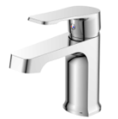 | Orange Berti M17-021cr однозахватный смеситель для раковины без донного клапана (подходит донный клапан Orange X1-004 cr) | 10 лет | 6,590.0 | 4260383672089
Orange/ Германия | M17-100cr |  | Orange Berti M17-100cr однозахватный ванно/душевой смеситель, без аксессуаров | 10 лет | 8,390.0 | 4260383672096
Orange/ Германия | M17-200cr | 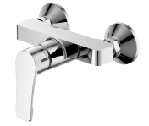 | Orange Berti M17-200cr однозахватный смеситель для душа, без аксессуаров | 10 лет | 6,290.0 | 4260383672102
Orange/ Германия | M17-211cr |  | Orange Berti M17-211cr однозахватный универсальный смеситель с поворотным изливом 350 мм, керамичеким дивертором, без аксессуаров | 10 лет | 7,190.0 | 4260383672119
Серия Orange Sonic (картридж 35 мм Orange)
Orange/ Германия | M08-021cr | 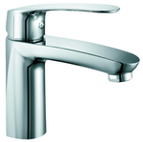 | Orange Sonic M08-021cr однозахватный смеситель для раковины без донного клапана (подходит донный клапан Orange X1-004 cr) | 10 лет | 6,490.0 | 4260383674465
Orange/ Германия | M08-200cr |  | Orange Sonic M08-200cr однозахватный смеситель для душа, без аксессуаров | 10 лет | 5,890.0 | 4260383674489
Orange/ Германия | M08-100cr |  | Orange Sonic M08-100cr однозахватный ванно/душевой смеситель, без аксессуаров | 10 лет | 9,390.0 | 4260383674472
Orange/ Германия | M08-211cr |  | Orange Sonic M08-211cr однозахватный универсальный смеситель с поворотным изл, 350 мм + керамичекий дивертор, без аксессуаров | 10 лет | 8,790.0 | 4260383674496
Серия Orange Karl (картридж 25 мм, Orange)
Orange/ Германия | M05-021b |  | Orange Karl M05-021b однозахватный смеситель для раковины без донного клапана, цвет: чёрный | 10 лет | 8,190.0 | 4260383678869
Orange/ Германия | M05-121b |  | Orange Karl M05-121b однозахватный смеситель для накладной раковины без донного клапана, цвет: чёрный | 10 лет | 9,990.0 | 4260383678876
Orange/ Германия | M05-100b |  | Orange Karl M05-100b однозахватный смеситель для ванны/душа без душевого набора, цвет: чёрный | 10 лет | 10,590.0 | 4260383678883
Orange/ Германия | M05-021w |  | Orange Karl M05-021w однозахватный смеситель для раковины без донного клапана, цвет: белый | 10 лет | 8,190.0 | 4260383678890
Orange/ Германия | M05-121w |  | Orange Karl M05-121w однозахватный смеситель для накладной раковины без донного клапана, цвет: белый | 10 лет | 11,690.0 | 4260383678906
Orange/ Германия | M05-100w |  | Orange Karl M05-100w однозахватный смеситель для ванны/душа без душевого набора, цвет: белый | 10 лет | 10,590.0 | 4260383678913
Orange/ Германия | M05-021cr |  | Orange Karl M05-021cr однозахватный смеситель для раковины без донного клапана (подходит донный клапан Orange X1-004 cr) | 10 лет | 7,090.0 | 4260383675493
Orange/ Германия | M05-121cr |  | Orange Karl M05-121cr однозахватный смеситель для накладной раковины без донного клапана (подходит донный клапан Orange X1-004 cr) | 10 лет | 10,190.0 | 4260383675509
Orange/ Германия | M05-100cr |  | Orange Karl M05-100cr однозахватный смеситель для ванны/душа без аксессуаров | 10 лет | 9,290.0 | 4260383675516
Orange/ Германия | M05-722b |  | Orange Karl M05-722b однозахватный смеситель для раковины скрытого монтажа с внутренней частью | 10 лет | 17,090.0 | 4260383682743
Orange/ Германия | M05-722cr |  | Orange Karl M05-722cr однозахватный смеситель для раковины скрытого монтажа с внутренней частью | 10 лет | 14,890.0 | 4260383682750
Orange/ Германия | M05-888b |  | Orange Karl M05-888b гигиенический душ со смесителем с внутренней частью. Цвет чёрный. | 10 лет | 10,890.0 | 4260383683665
Orange/ Германия | M05-888cr |  | Orange Karl M05-888cr гигиенический душ со смесителем с внутренней частью. | 10 лет | 9,390.0 | 4260383683672
 |  | Серия Orange Oscar (картридж 40 мм Orange)
Orange/ Германия | M56-021cr |  | Orange Oscar M56-021cr однозахватный смеситель для раковины без донного клапана (подходит донный клапан Orange X1-004 cr) | 5 лет | 6,890.0 | 4260383674014 | Нет в наличии. Снят с производства
 |  | Серия Orange Aristo (картридж 35 мм Orange)
Orange/ Германия | M19-021b |  | Orange Aristo M19-021b однозахватный смеситель для раковины без донного клапана, цвет: черный матовый | 5 лет | 6,090.0 | 4260383674502
Orange/ Германия | M19-100b |  | Orange Aristo M19-100b однозахватный смеситель для ванны/душа с керамическим переключателем, без аксессуаров, цвет: черный матовый | 5 лет | 9,290.0 | 4260383674526
Orange/ Германия | M19-021w |  | Orange Aristo M19-021w однозахватный смеситель для раковины без донного клапана, цвет: белый глянец | 5 лет | 6,090.0 | 4260383674519
Orange/ Германия | M19-100w |  | Orange Aristo M19-100w однозахватный смеситель для ванны/душа с керамическим переключателем, без аксессуаров, цвет: белый глянец | 5 лет | 9,290.0 | 4260383674533
Orange/ Германия | M19-021cr |  | Orange Aristo M19-021cr однозахватный смеситель для раковины без донного клапана | 5 лет | 5,090.0 | 4260383672317
Orange/ Германия | M19-100cr |  | Orange Aristo M19-100cr однозахватный смеситель для ванны/душа с керамическим переключателем, без аксессуаров | 5 лет | 8,290.0 | 4260383672324
Orange/ Германия | M19-200cr |  | Orange Aristo M19-200cr однозахватный смеситель для душа, без аксессуаров | 5 лет | 5,290.0 | 4260383672331
Orange/ Германия | M19-211cr |  | Orange Aristo M19-211cr однозахватный универсальный смеситель с поворотным изливом 350 мм, керамичекий дивертор, без аксессуаров | 5 лет | 8,490.0 | 4260383672348
 |  | Серия Orange ALFI (картридж 35 мм, Orange)
Orange/ Германия | M18-021g |  | Orange Alfi M18-021g однозахватный смеситель для раковины без донного клапана, цвет золотой | 10 лет | 5,490.0 | 4260383680534
Orange/ Германия | M18-021br |  | Orange Alfi M18-021br однозахватный смеситель для раковины без донного клапана (подходит донный клапан Orange X1-004 cr), цвет бронза | 10 лет | 5,790.0 | 4260383675349
Orange/ Германия | M18-100br |  | Orange Alfi M18-100br однозахватный смеситель для ванны/душа без душевых аксессуаров, цвет бронза | 10 лет | 7,390.0 | 4260383675356
Orange/ Германия | M18-021cr |  | Orange Alfi M18-021cr однозахватный смеситель для раковины без донного клапана (подходит донный клапан Orange X1-004 cr) | 10 лет | 5,290.0 | 4260383670191
Orange/ Германия | M18-100cr |  | Orange Alfi M18-100cr однозахватный смеситель для ванны/душа без душевых аксессуаров | 10 лет | 7,490.0 | 4260383670207
Orange/ Германия | M18-200cr |  | Orange Alfi M18-200cr однозахватный смеситель для душа без душевых аксессуаров | 10 лет | 5,890.0 | 4260383671365
Orange/ Германия | M18-211cr |  | Orange Alfi M18-211cr однозахватный универсальный смеситель с поворотным изливом 350 мм, керамическим дивертором, без душевых аксессуаров | 10 лет | 7,390.0 | 4260383671372
 |  | Серия Orange M60
Orange/ Германия | M60-021cr |  | Orange M60-021cr однозахватный смеситель для раковины без донного клапана (подходит донный клапан Orange X1-004 cr) | 5 лет | 5,090.0 | 4260383672492 | Нет в наличии. Снят с производства
Orange/ Германия | M60-100cr |  | Orange M60-100cr однозахватный смеситель для ванны/душа без душевых аксессуаров | 5 лет | 5,990.0 | 4260383672508
Серия MODI
Orange/ Германия | M25-021cr |  | Orange MODI M25-021cr Смеситель для раковины | 10 лет | 5,190.0 | 4260383672843 | НОВИНКА
Orange/ Германия | M25-100cr |  | Orange MODI M25-100cr Смеситель для ванны/душа | 10 лет | 8,190.0 | 4260383672850 | НОВИНКА
 |  | Серия Orange Sofi 2.0
Orange/ Германия | M46-021cr |  | Orange Sofi 2.0 M46-021cr однозахватный смеситель для раковины без донного клапана (подходит донный клапан Orange X1-004 cr) | 10 лет | 4,890.0 | 4260383678661
Orange/ Германия | M46-100cr |  | Orange Sofi 2.0 M46-100cr однозахватный смеситель для ванны/душа с керамическим дивертором без душевых аксессуаров | 10 лет | 8,090.0 | 4260383678678
Orange/ Германия | M46-211cr |  | Orange Sofi 2.0 M46-211cr однозахватный универсальный смеситель с поворотным изливом 350 мм, керамичеким дивертором и душевыми аксессуарами (шланг, лейка, держатель) | 10 лет | 7,690.0 | 4260383678685
 |  | Серия Orange Sofi (картридж 35 мм Orange)
Orange/ Германия | M43-021cr |  | Orange Sofi M43-021cr однозахватный смеситель для раковины без донного клапана (подходит донный клапан Orange X1-004 cr) | 10 лет | 4,390.0 | 4260383671679
...

